Пропозиція_товари
 |  |  |  |  |  |  | Додаток №2 до Запиту 2985ІК
 |  | Форма цінової пропозиції

(Назва Учасника), надає свою пропозицію щодо участі в тендері на закупівлю закупівлю навчальних манекенів для практичних занять з надання першої допомоги
Відомості про підприємство |  |  |  | Повне найменування учасника – суб’єкта господарювання
 |  |  |  | Ідентифікаційний код за ЄДРПОУ або реєстраційний номер облікової картки платника податків
 |  |  |  | Реквізити (адреса - юридична та фактична, телефон, факс, телефон для контактів, e-mail, розрахунковий рахунок)
Відомості про особу (осіб), які уповноважені представляти інтереси Учасника |  |  |  | (Прізвище, ім’я, по батькові, посада, контактний телефон).

№ п/п | Технічні характеристики та опис |  |  | Кількість, шт. | Ціна, за одиницю, (з урахуванням всіх податків і зборів) * | Вартість, грн., (з урахуванням всіх податків і зборів) * | Умови оплати, % передплати /післяплати | Термін поставки товару з дати підписання договору, календарних днів

 | Найменування | Запит** | Пропозиція УЧАСНИКА (вказати модель (торгову марку), виробника, параметри та характеристики продукції, країну- виробник, НАДАТИ ФОТО | Запит
1 | 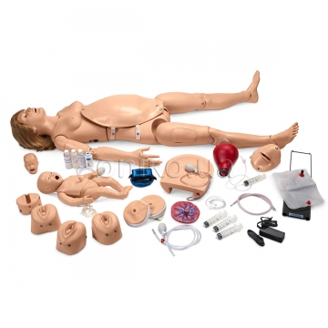 Модель пологів з новонародженим | Всеохоплююча навчальна система поєднує найкращі властивості симуляторів для догляду та Удосконаленого симулятора пологів. Розроблена для забезпечення повного досвіду пологів до, під час та після них. Особливості/та наповнення: - Повнотіла модель жінки у натуральний розмір з рухомими суглобами; - Дихальні шляхи можна вентелювати самостійно та за допомогою спец засобів, що призводить до підняття грудної клітки; - Програмне забезпечення для моніторингу СЛР; - Рука для внутрішньовенного доступу; - Знімний покрив живот; - Різні звуки серця плода; - Автоматична система народження з автоматичним анатотомічними поворотом немовля відповідно до природніх полог; - Вимірювання опускання голівки та розширення шийки матки; - Практика післяпологового зашивання на вульвічних вставках; - Модель плода з надзвичайно рухливими суглобами, пуповиною та плацентою - Модель новонародженого з унікальною здатністю змінювати колір залежно від початкового попередньо обраного стану та ефективності вентиляції дихальних шляхів і компресій грудної клітки; - Новий модуль післяпологової кровотечі і пальпації; - Різні положення плаценти; - Змінні шийки матки, здатні розтягуватись; - Моніторинг вентиляцій і компресій грудної клітки завдяки пакету програмного забезпечення; - Можливість отримувати зворотній зв’язок на контрольному пристрої або на будь-якому комп’ютері з ОС Windows; - Сумка або кейс для тарнспортування. |  | 1 |  | 0

2 | 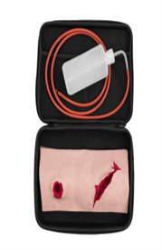 Манекен тренувальний для тампонування ран | - Два незалежних поранення для відпрацювання різних методів зупинки кровотечі; - Можливість контролю кровотечі кожного поранення за допомогою системи подачі штучної крові; - Імітація артеріального крововиливу за допомогою додаткового аксесуару з помпою; - Виготовлений з м’якого високоякісного силікону, без латексу; - Можливість використання додаткового гриму для більшої реалістичності; - Легке очищення звичайною водою за умови використання професійних засобів для макіяжу та гриму, а також сертифікованої штучної крові; Розміри, см: 32х22х7 Комплектація манекена включає реалістичний симулятор двох поранень, з’єднувальні трубки з конекторами, м’який контейнер для подачі штучної крові та кейс для зберігання та транспортування симулятора. Цей навчальний комплект є важливим засобом для підготовки фахівців до ефективних дій у надзвичайних ситуаціях. |  | 30 |  | 0.00
3 | 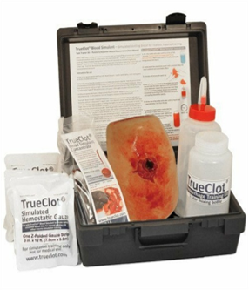 Манекен для тампонади рани | - Місце кровотечі приховано всередині рани; - Вхідна трубка більше не виступає в рану, тому користувачі не можуть відчути поверхню трубки під час тампонування рани; - Більш міцна зовнішня фарба; - Додатковий односторонній клапан в комплекті.D32 Навчальний набір для контролю кровотечі містить предмети, необхідні для демонстрації техніки тампонади рани: 1) Імітація вогнепальної поранення великого калібру з кістковою або ножовою/рваною раною - 1 шт.; 2) Упаковки TrueClot Blood Simuant Concentrate по 1 л. Кожна упаковка містить 1 літр симулятора крові TrueClot - 4 шт.; 3) Пляшка для змішування/зберігання симулятора крові - 1 шт.; 4) Флакон і трубка для подачі симулятора крові з одностороннім клапаном - 1 шт.; 5) Упаковок 12-футової кровоспинної марлі TrueClot - 9 шт.; 6) Інструкція з використання - 1 шт.; 7) Футляр для переноски - 1 шт. |  | 20 |  | 0.00
4 | 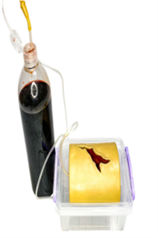 Манекен тренувальний для тампонування ран | - Манекен має дуже реалістичну зовнішню анатомію, три різні види поранень та ранове ложе з прихованими точками кровотечі; - Манекен зроблений з міцного силікону, і призначенний для багаторазового використання; - Манекен для тампонади рани поставляється з іммітацією крові; - Має можливість подачі штучної (симуляційної) крові під тиском; - Завдяки спеціальній ручній помпі, має можливість імітувати пульсуючу кровотечу; - Легко миється від гриму та симуляційної крові; - Манекен для тампонади з системою подачі крові. Розмір: Довжина: 123мм; Ширина: 105мм; Висота: 40мм. Комплект: манекен, іммітація крові 1л, система подачі крові, кейс. |  | 20 |  | 0.00
5 | 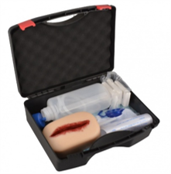 Манекен тренувальний для тампонування ран\ | Навчальний тренажер зупинки кровотечі. Матеріал - силікон Розмір тренажера не менше, мм: 160х100х650 Склад набору: Силіконовий тренажер для зупинки кровотечі - 1 шт; Стиснута марля - 3 шт; Інфузійний мішок - 1 шт; Водонепроникний килимок - 1 шт; Інфузійна коробка - 1 шт; Кейс для зберігання - 1 шт; |  | 25 |  | 0.00
6 | 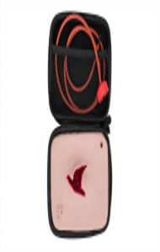 Манекен тренувальний для тампонування ран | - Мініатюрний симулятор імітації кровотечі з одним пораненням у транспортувальному кейсі; - Модель для візуальної демонстрації; - Практичний та реалістичний симулятор зупинки кровотечі використовуються для вдосконалення навичок зупинки кровотечі методом тампонування; - Інструктор має можливість контролювати кровотечу кожного поранення за допомогою системи подачі штучної крові.; - Симулятор виготовлений із м’якого високоякісного силікону, надзвичайно надійний та простий у використанні. Без латексу. Комплектація: Реалістичний симулятор одного поранення у кейсі З’єднувальна трубка з конектором та кришкою з універсальною різьбою (внутрішній діаметр 28мм, зовнішній діаметр 30мм). Підходить для більшості ПЕТ-пляшок об’ємом 0.5, 1.0, 1.5 та 2 літри. Інструкція з експлуатації та гарантійний лист |  | 30 |  | 0.00
7 | 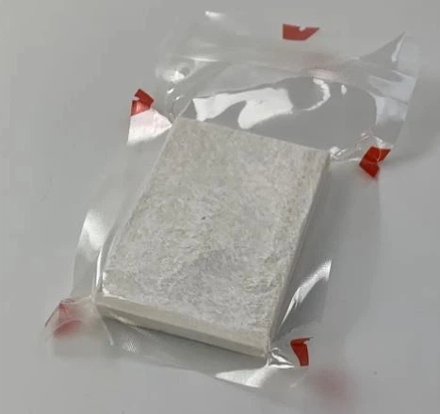 Бинт для тампонади | Розмір: 11,43 см (ширина) х 3,75 м (довжина). Тип: стерильна 6-шарова 100% бавовняна марля з обробленими краями. Матеріал: 100% бавовна з унікальним складчастим переплетенням. Вага: приблизно 50–70 г. Упаковка: міцний вакуумний герметичний контейнер із легко відкриваними надрізами. Колір: білий. |  | 800 |  | 0.00
Всього вартість пропозиції, грн* |  |  |  |  | 0.00
* Товариство Червоного Хреста України є громадською неприбутковою організацією і просить надати максимальні знижки на товар, вказаний у ціновій пропозиції.
** Закупівля здійснюється окремими позиціями

Примітка: вартість одиниці продукції та загальну вартість пропозиції потрібно заповнювати у гривнях, зазначаючи цифрове значення, яке має не більше двох знаків після коми.
Ми погоджуємось, що всі витрати, пов’язані з доставкою товару, завантажувально-розвантажувальними роботами, здійснюються за рахунок Постачальника за наданою адресою
Ми ознайомлені та погоджуємося з Умовами типового Договору ТЧХУ (Додаток №3 до Запиту).
Ми погоджуємося з умовами, що Замовник має право розділити дану закупівлю між декількома постачальниками за умови наявності більш вигідних умов на різні позиції.
Ми погоджуємося з умовами, що Ви можете відхилити нашу чи всі надані пропозиції, та розуміємо, що Ви не обмежені у прийнятті будь-якої іншої пропозиції з більш вигідними для Вас умовами.
Ми погоджуємось зафіксувати цінову пропозицію протягом 90 календарних днів з моменту подачі
Подаючи свою пропозицію ми підтверджуємо повну комплектацію та відповідність умовам зазначеним в Запиті.
Учасники повинні надсилати цінові пропозиції з підписом і печаткою (за наявності).

 |  | Керівник організації/ФОП:____________________________ ( ____________________)
 |  | МП підпис ПІБ

